Jomboy Sharob
Коммерческое предложение на 2019 г по ООО "Самарканд жомбой шароб"
№ | Наимнование продукции | Ед-ца измер | Кол-во | Цена доллар | Сумма (тыс доллар США) | Характеристика
1 | Коньячный дистиллят | а/а дал | 11.2 | 25.0 | 280.7 | Коньячный дистиллят трех и пяти лет выдержки по UzDST 963-2016 . UZ TR 71-012:2017 из коньячного дистиллята, выдержанный с дубовыми клепками не менее 3-хи 5-ти лет.в эмалированных емкостях от коричневого цвета до темно-коричневого цвета с золотистым оттенком жгучим вкусом иприятгым ароматом. Объемная доля этилового спирта 65,0 - 68,0 %.
2 | Вино материалы | далл | 10.8 | 5.5 | 59.4 | Виноматериал десертный «Кагор» изготовлен по UzDST 942-2016 . UZ TR 71-012:2017 десертное вино виноградное изготовлен из сортов «Тавквери»,»Саперави».Виноматериал ганатово-янтарного цвета .полное гармоничное с приятым ароматом ягод.
3 | Коньяк бутылочный | тыс.шт | 160.0 | 1.25 | 200.0 | Коньяк трех и пяти лет выдержки «Самарканд» - экспорт Коньяк трех и пяти лет выдержки «Самарканд» - экспорт -5-ти звездочный коньяк, изготовлен по UzDST 940-2016 . UZ TR 71-012:2017 из коньячного дистиллята, выдержанный с дубовыми клепками не менее 5 лет. Коньяк – коричневого цвета с золотистым оттенком с приятным вкусом и ароматом. Объемная доля этилового спирта 40,0+-0,3 %. Массовая концентрация сахаров, 15,0 +-0,2 г/дм3 Награжден в Международной ярмарке «Продэкспо» Россия , Москва. Российская Академия сельхоз.наук. 2017 год – золото. | 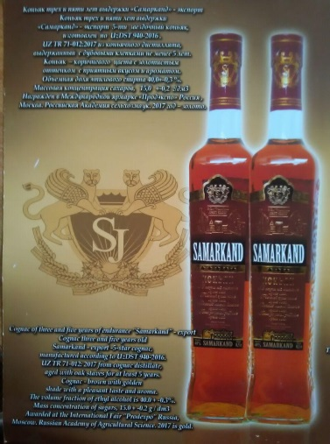
 | Всего: |  |  |  | 540.1

Sulton Sharbati MChJ
SULTON SHARBATI Agrofirm Ltd. - Uzbekistan, Altinsay district
Tel: +998 90 411 08 88, e-mail: oooafss@gmail.com; sultonsharbati@vinsanoat.uz

PRICE LIST FOR NATURAL GRAPE WINES
№ | Wine name | Price |  | Alk (%) | Acid | Sugar level (gr/l) | Year of harvest
 |  | (USD) | Фото
1 | Surkhan White dry wine | 1.10 |  | 11.5 | 5.5 | - | 2016
2 | Surkhan Red dry wine | 1.50 |  | 13.0 | 4.5 | - | 2015
3 | Rkatsiteli white dry wine | 1.30 |  | 12.0 | 5.5 | - | 2016
4 | Saperavi red dry wine | 1.80 |  | 13.0 | 4.5 | - | 2014
5 | Sultan Premium White dry wine | 2.50 |  | 12.0 | 6.0 | - | 2015
6 | CHINNURI white semisweet wine | 2.50 |  | 12.0 | 5.0 | 15 | 2015
7 | ALEATIKO rose semisweet wine | 3.00 |  | 13.0 | 4.0 | 40 | 2015
8 | SULTAN red semisweet wine | 3.00 |  | 13.0 | 4.0 | 40 | 2015
9 | MUSCAT semisweet wine | 3.00 |  | 13.0 | 4.5 | 40 | 2016
10 | Sultan Premium Red dry wine | 3.00 |  | 13.0 | 5.0 | - | 2014
11 | Cabernet Sauvinuon red dry wine | 3.00 |  | 13.5 | 5.0 | - | 2014

АО Shahrisabz vino-aroq
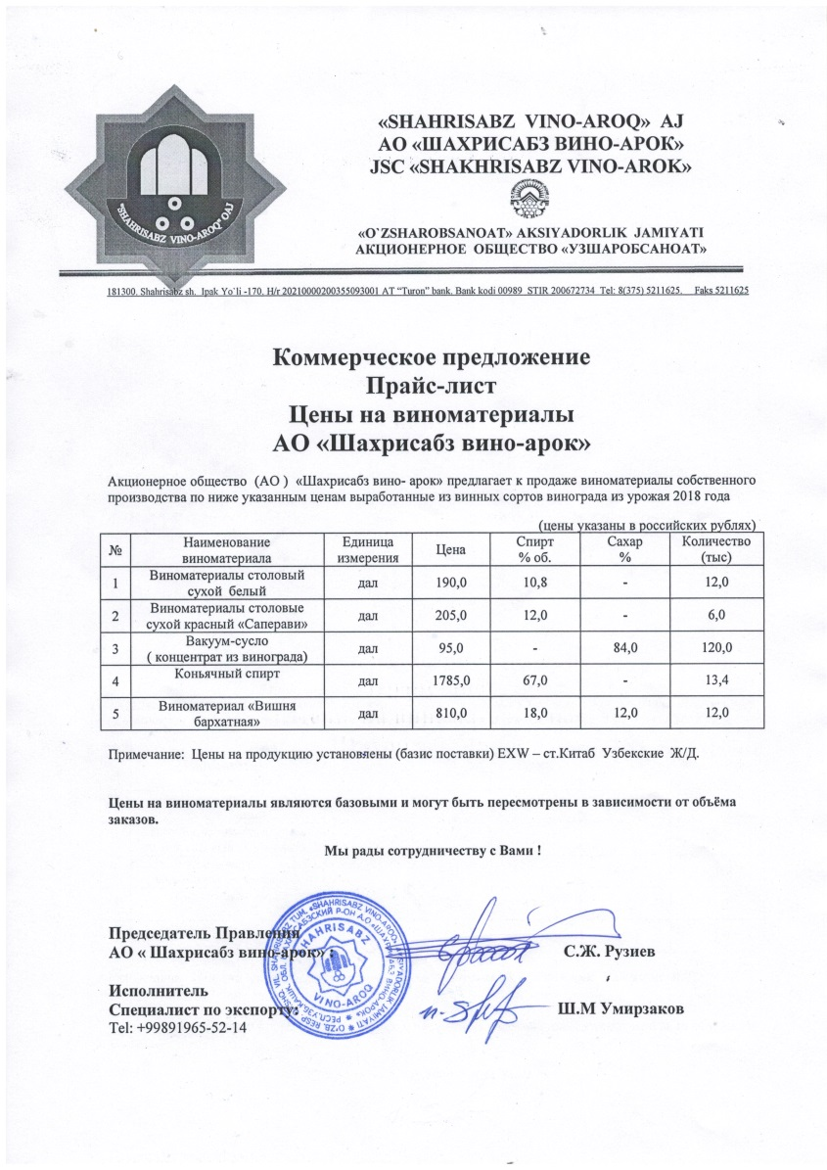
Коммеречкое предложение
Наименование товара | Цена 1 кг (США долл) | Всего: (тыс долл. США)
Виноградный концентрат | 1.3 | 160

Наименование товара | Цена 1 дал (США долл) | Всего: (тыс долл. США)
Коньячный дистиллят | 25 | 335

Наименование товара | Цена 1 дал (США долл) | Всего: (тыс долл. США)
Виноматериал сухой | 3.5 | 63
 | Цена | Фото
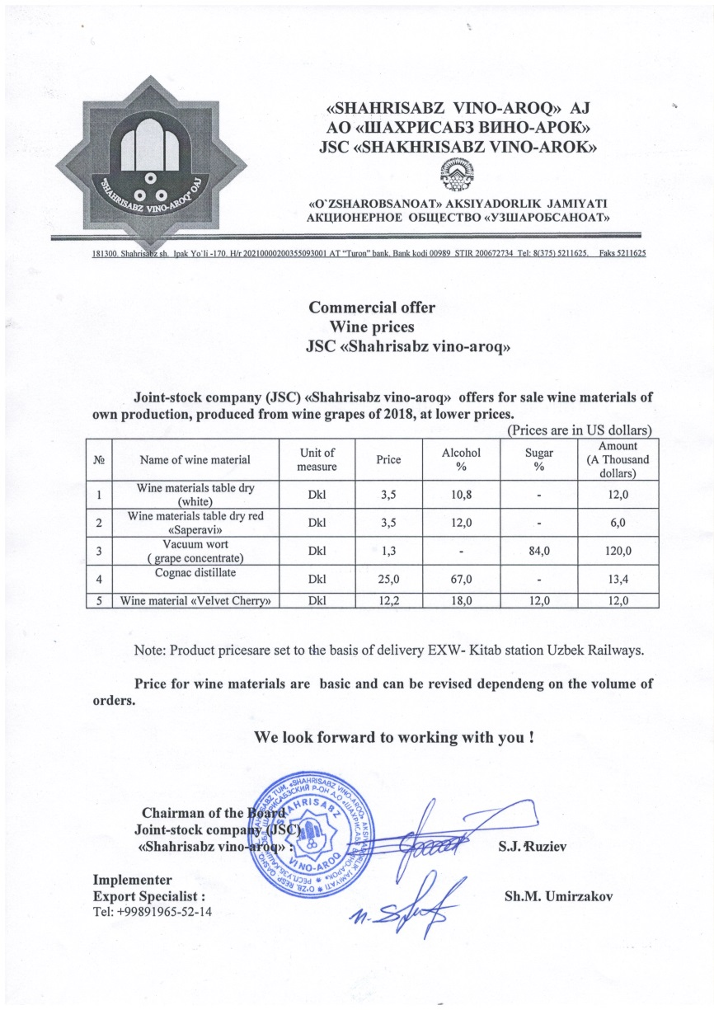
"KESH" -водка особая (прозрачность: прозрачная, без посторонних включений и осадков). Вкус и аромат: мягкий, присущий водке данного типа. Крепость-40%. Спирт- этиловый ректификованный "люкс". Вода- умягченная двойной очистки. Ингредиенты- мёд натуральный. Объём-0,5 л. | 1.1
"ORIGINAL" Водка улучшенная. Прозрачность: прозрачная, без посторонних включений и осадков. Вкус и аромат: мягкий, присущий водке данного типа. Крепкость- 40%. Спирт этиловый ректификованный пищевой "Экстра". Вода- умягчённая двойной очистки. Ингредиенты - сахар, уксусная кислота, лимонная кислота. Объём-0,5 л. | 1.1
"Shahrisabz" -водка, Водка обыкновенная. Прозрачность: прозрачная, без посторонних включений и осадков, Вкус и аромат: мягкий, присущий водке данного типа. Крепость-40%. Спирт-этиловый ректификованный "высшей очистки". Вода- умягченная двойной очистки. Ингридиенты -мёд натуральный, уксусная кислота. Объём- 0,5 л. | 1.1
"МУСКАТ" -десертное специальное ординарное вино. Сорт винограда- виноград сорта "Мускат". Урожай -2018 год. Прозрачность: прозрачное без мути, чистое. Цвет-от светло золотистого до янтарного. Букет - своеобразный с мускатным тоном. Вкус- полный гармоничный с мускатным тоном. Вкус- полный гармоничный с мускатным тоном. Крепость- 16,0%, Сахар-20,0%, Титрируемая кислотность 6-2 г/дм3. Объём-0,75 л. | 0.95

АО Tashkentvino kombinati
КОММЕРЧЕСКОЕ ПРЕДЛОЖЕНИЕ COMMERCIAL OFFER
№ | ФОТО/PHOTO | НАИМЕНОВАНИЕ | КРЕПОСТЬ | ЕД.ИЗМ | ЦЕНА EXW ТАШКЕНТ В ДОЛ.США
 |  | DENOMINATION | FORTRESS | UNIT | PRICE EXW TASHKENT IN USD
ВОДКА/VODKA
1 |  | Водка «Royal Elite Ultra-Premium» объем 0,75 л. АО ИИ "Комбинат Ташкентвино" | 40% | Бут. | 4
 |  | Vodka "Royal Elite Ultra-Premium" volume 0,75 L. |  | Bottle
2 |  | Водка "Royal Elite Luxury", объем 0,75 л. АО ИИ "Комбинат Ташкентвино" | 40% | Бут. | 4
 |  | Vodka "Royal Elite Luxury", volume 0,75 L |  | Bottle
3 |  | Водка "Royal Elite Supreme " объем 0,75 л. АО ИИ "Комбинат Ташкентвино" | 40% | Бут. | 4
 |  | Vodka "Royal Elite Supreme", volume 0,75 L |  | Bottle
4 |  | Водка "Royal Elite Gluten Free", объем 0,75 л. АО ИИ "Комбинат Ташкентвино" | 40% | Бут. | 5.5
 |  | Vodka "Royal Elite Gluten Free", volume 0,75 L |  | Bottle
5 |  | Водка "Royal Elite Supreme"(новая тара), объем 0,75 л. АО ИИ "Комбинат Ташкентвино" | 40% | Бут. | 7
 |  | Vodka "Royal Elite Supreme"(new), volume 0,75 L |  | Bottle
6 |  | Водка "Royal Elite Gluten Free" (новая тара), объем 0,75 л. АО ИИ "Комбинат Ташкентвино" | 40% | Бут. | 8.5
 |  | Vodka "Royal Elite Gluten Free" (new), volume 0,75 L |  | Bottle
7 |  | Водка "TRUST" объем 0,5 л. АО ИИ "Комбинат Ташкентвино" | 40% | Бут. | 2.3
 |  | Vodka "TRUST" volume 0,5 L |  | Bottle
8 |  | Водка "ОК ЧОЙ" объем 0,5 л. АО ИИ "Комбинат Ташкентвино" | 40% | Бут. | 1.5
 |  | Vodka "Ok Choi" volume 0,5 L |  | Bottle
9 |  | Водка " ОК ЧОЙ " объем 0,7 л. | 40% | Бут. | 2.2
 |  | Vodka "Ok Choi" volume 0,7 L |  | Bottle
10 |  | Водка " ОК ЧОЙ " объем 1,0 л. | 40% | Бут. | 2.5
 |  | Vodka "Ok Choi" volume 1,0 L |  | Bottle
11 |  | Водка "Diamond" объем 0,7 л. АО ИИ "Комбинат Ташкентвино" | 40% | Бут. | 2.5
 |  | Vodka "Diamond" volume 0,7L |  | Bottle
12 |  | Водка "Organic" объем 0,5 л. АО ИИ "Комбинат Ташкентвино" | 40% | Бут. | 1.7
 |  | Vodka "Organic" volume 0,5 L |  | Bottle
13 |  | Водка "Organic" объем 0,75 л. | 40% | Бут. | 2.3
 |  | Vodka "Organic" volume 0,75 L |  | Bottle
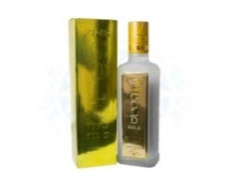 14 |  | Водка "GOLD 999.9" объем 0,5л. АО ИИ "Комбинат Ташкентвино" | 40% | Бут. | 1.5
 |  | Vodka "GOLD 999.9" volume 0,5L |  | Bottle
15 |  | Водка "VIKING" объем 0,45л. АО ИИ "Комбинат Ташкентвино" | 40% | Бут. | 1.2
 |  | Vodka "VIKING" volume 0,45L |  | Bottle
16 |  | Водка "TROYKA" объем 0,5 л. АО ИИ "Комбинат Ташкентвино" | 40% | Бут. | 1.3
 |  | Vodka "TROYKA" volume 0,5 L |  | Bottle
17 |  | Водка "TROYKA" объем 0,7 л. | 40% | Бут. | 1.7
 |  | Vodka "TROYKA" volume 0,7 L |  | Bottle
18 |  | Водка "TROYKA" объем 1,0 л. | 40% | Бут. | 2.2
 |  | Vodka "TROYKA" volume 1,0 L |  | Bottle
19 |  | Водка "BUGDOY" объем 0,5 л. АО ИИ "Комбинат Ташкентвино" | 40% | Бут. | 1.6
 |  | Vodka "BUGDOY" volume 0,5 L |  | Bottle
ВИНО/WINE
1 |  | Вино «Тавквери» красное полусладкое объем 0,75л. АО ИИ "Комбинат Ташкентвино" | 11% | Бут. | 1.5
 |  | Wine "Tavkveri" red semi-sweet, volume 0,75 L |  | Bottle
2 |  | Вино «Саперави» сухое красное, объем 0,75л. АО ИИ "Комбинат Ташкентвино" | 11% | Бут. | 1.5
 |  | Wine "Saperavi" red dry, volume 0,75 L |  | Bottle
3 |  | Вино «Баян-Ширей» белое полусладкое объем 0,75л. АО ИИ "Комбинат Ташкентвино" | 10-12% | Бут. | 1.5
 |  | Wine "Bayan Shirey" white semi-sweet, volume 0,75 L |  | Bottle
4 |  | Вино «Ркацители» сухое белое, volume 0,75 L. АО ИИ "Комбинат Ташкентвино" | 10-12% | Бут. | 1.5
 |  | Wine "Rkatseteli" white dry, volume 0,75 L |  | Bottle
5 |  | Вино «Бухара» сухое красное, объем 0,75л. АО ИИ "Комбинат Ташкентвино" | 12-13% | Бут. | 1.5
 |  | Wine "Bukhara" red dry, volume 0,75 L |  | Bottle
6 |  | Вино «Самарканд» полусладкое красное, объем 0,75л. | 12-13% | Бут. | 1.5
 |  | Wine "Samarkand" red semi-sweet, volume 0,75 L |  | Bottle
7 |  | Вино «Ташкент» полусладкое белое, объем 0,75л. | 12-13% | Бут. | 1.5
 |  | Wine "Tashkent" white semi-sweet, volume 0,75 L |  | Bottle
8 |  | Вино «Фергана» сухое белое, volume 0,75 L | 12-13% | Бут. | 1.5
 |  | Wine "Fergana" white dry, volume 0,75 L |  | Bottle
9 |  | Вино «Узбекистан» полусухое белое объем 0,75л. | 10-13% | Бут. | 1.5
 |  | Wine "Uzbekistan" white semi-dry, volume 0,75 L |  | Bottle
10 |  | Вино «Узбекистан» сухое белое, объем 0,75л. | 10-13% | Бут. | 1.5
 |  | Wine "Uzbekistan" white dry, volume 0,75 L |  | Bottle
11 |  | Вино «Узбекистан» полусухое красное объем 0,75л. | 10-13% | Бут. | 1.5
 |  | Wine "Uzbekistan" red semi-dry volume 0,75 L |  | Bottle
12 |  | Вино «Узбекистан» сухое красное, объем 0,75л. | 10-13% | Бут. | 1.5
 |  | Wine "Uzbekistan" red dry, volume 0,75 L |  | Bottle
13 |  | Вино Кагор красное десертное, объем 0,75л. | 16% | Бут. | 2
 |  | Wine "Kagor" red dessert, volume 0,75 L |  | Bottle
КОНЬЯК/COGNAC
1 |  | Коньяк “Узбекистан Юбилейный”, объем 0,7л. | 40% | Бут. | 12.7
 |  | Cognac "Uzbekistan Yubileyniy", volume 0,7 L |  | Bottle
2 |  | Коньяк “Ташкент ХО Эксклюзив”, объем 0,5л. | 40% | Бут. | 5.8
 |  | Cognac "Toshkent XO Exclusive", volume 0,5 L |  | Bottle
3 |  | Коньяк “Ташкент ХО” объем 0,5л. | 40% | Бут. | 3
 |  | Cognac "Toshkent XO" volume 0,5 L |  | Bottle
4 |  | Коньяк “Узбекистан” объем 0,5л. | 40% | Бут. | 2.4
 |  | Cognac "Uzbekistan" volume 0,5 L

